台電測試站
 |  |  |  |  | 公司報表_台電

公司 台電
報表產生時間 2022/09/01
報告內容時間 2022/06/01~2022/08/31

站台營運服務狀態

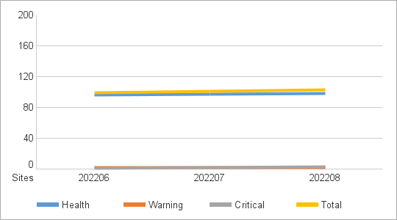
各站台 MXview 主機營運狀況
以是否發生 MXview One Server Alert 區分
Critical Site 當月發生過 Critical Event
Warning Site 當月未發生Critical Event 但有 Warning Event
Health Site 當月未發生 Critical Event 和 Warning Event

 | Health Site | Warning Site | Critical Site | Total
202206 | 96 | 2 | 1 | 99
202207 | 97 | 2 | 2 | 101
202208 | 98 | 2 | 3 | 103

